Pergola
ISOTRA a.s.
Bílovecká 2411/1, 746 01 Opava |  |  |  |  |  |  |  |  |  |  | TEL.: +420 553 685 101 |  |  |  | FAX: +420 553 685 110 |  |  |  |  |  |  |  |  |  |  |  |  |  |  |  |  |  |  |  |  |  |  |  |  |  |  | www.isotra.cz
Bon de commande Pergola
Pergola ARTOSI

Commande |  |  |  |  |  |  |  |  |  |  | Client
Nr de commande
 |  |  |  |  |  |  |  |  |  |  | TVA
Commandé le |  |  |  |  |  |  |  |  |  |  | Adresse de facturation

Téléphone
 |  |  |  |  |  |  |  |  |  |  | Adresse de livraison
Délai de livraison

Repere | Quantité | Abbréviation nr. 2 | Type de produit | Type de montage | Largeur (mm) | Hauteur = avancée (mm) | Couleur de composants laqués | Couleur de lames | Sens d’inclinaison des lames | Point d’accès et nombre de moteurs | Type de moteur | Point d'accès auxiliaire | Fixation du cadre | Type de pied | Pied A1 | Pied A1 - Hauteur de passage (mm) | Pied A1 - Déplacement vers l’axe (mm) | Pied A1 - Placement de l’écoulement | Pied A3 | Pied A3 - Hauteur de passage (mm) | Pied A3 - Déplacement vers l’axe (mm) | Pied A3 - Placement de l’écoulement | Pied C1 | Pied C1 - Hauteur de passage (mm) | Pied C1 - Déplacement vers l’axe (mm) | Pied C1 - Placement de l’écoulement | Pied C3 | Pied C3 - Hauteur de passage (mm) | Pied C3 - Déplacement vers l’axe (mm) | Pied C3 - Placement de l’écoulement | Pied (additionnel)A2 | Pied A2 - Hauteur de passage (mm) | Pied A2 - Déplacement vers l’axe (mm) | Pied A2 - Placement de l’écoulement | Pied (additionnel) C2 | Pied C2 - Hauteur de passage (mm) | Pied C2 - Déplacement vers l’axe (mm) | Pied C2 - Placement de l’écoulement | Nombre de lattes dans la 2e section | Éclairage | Placement de l’éclairage | Emballage
1 | 2 | 3 | 4 | 5 | 6 | 7 | 8 | 9 | 10 | 11 | 12 | 13 | 14 | 15 | 16 | 17 | 18 | 19 | 20 | 21 | 22 | 23 | 24 | 25 | 26 | 27 | 28 | 29 | 30 | 31 | 32 | 33 | 34 | 35 | 36 | 37 | 38 | 39 | 40 | 41 | 42 | 43

Notes:

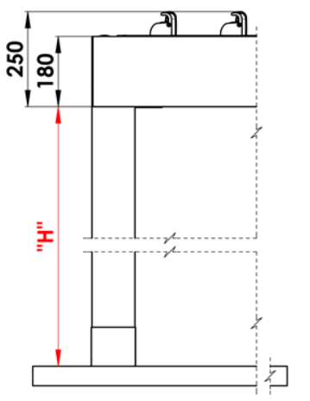
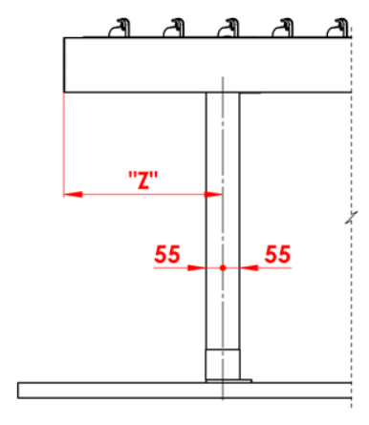
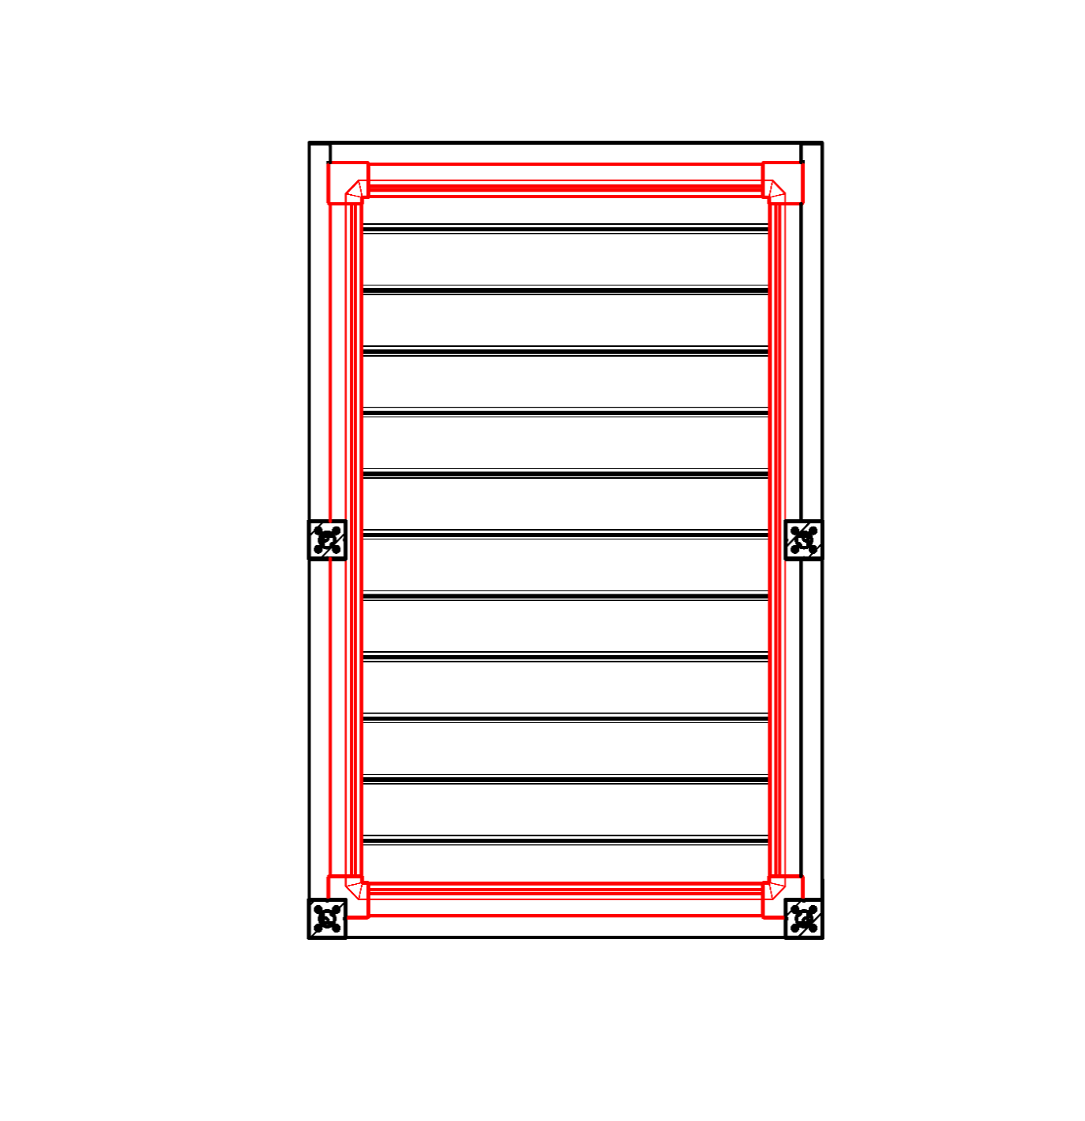
Notes explicatives:
16/ Hauteur de passage de 500 à 3000mm. |  |  |  |  |  |  | S - Largeur |  |  |  |  |  |  |  |  |  | Hauteur de passage |  |  |  |  | Déplacement longitudinal d’un pied |  |  |  |  |  |  |  |  |  |  | Gouttière sur toute circonférence
17/ Déplacement vers l’axe 0mm, ou aussi de 255 à 1055mm déplacement longitudinal, ou aussi de 255 - 555mm déplacement sur largeur. |  |  |  |  |  |  | L - Longeur

Nombre recommandé d’écoulements :
égal ou inférieur à 12m² de la surface de la pergola - 1 écoulement
supérieur à 12m² de la surface de la pergola - 2 écoulements
supérieur à 24m² de la surface de la pergola - 3 écoulements recommandés

Notes:
Les profils de couverture sont commandés séparément.
Profil de recouvrement KP_05 impossible à combien avec les brossess d ´étancher.
Pour des raisons technologiques, il est impossible d’appliquer une nouvelle couche de vernis sur tous les profils.

 |  |  |  |  |  |  |  |  |  |  |  |  |  |  |  |  | Emplacement de la vidange dans le rack
BO
sans écoulement
NO
écoulement non géré
RO
écoulement géré
ML
écoulement en dehors d’un bord

Valable de: 10.12.2025.
Tout échange commercial est d´apres le décret des conditions générales de vente de l´entreprise ISOTRA a.s. tel que modifié, sauf autres mentions.

Instructions Pergola
Bon de commande Pergola

Abbréviation nr. 2 de produit
abbréviation | nom | note | Type de montage
ARTOSI

Type de produit |  |  |  | Typ A
abbréviation | nom | note
ARTOSI

Type de montage
abbréviation | nom | note
A | Typ A
B | Typ B
D | Typ D | jiný obrázek

Couleur de composants laqués
abbréviation | nom | note
9010M | RAL blanc 9010 mat | standard
9010S | RAL blanc 9010 structuré | standard
9006RAL | RAL argent 9006 | standard
9006S | RAL argent 9006 structuré | standard
9007RAL | RAL argent (aluminium argent) 9007 | standard
9007S | RAL argent (aluminium argent) 9007 structuré | standard
8014M | RAL brun (séa) 8014 structuré | standard
8014S | RAL brun (séa) 8014 matt | standard
7016M | RAL gris (anthracite) 7016 matt | standard
7016S | RAL gris (anthracite) structuré 7016 | standard
DB702 | RAL gris DB702 | standard
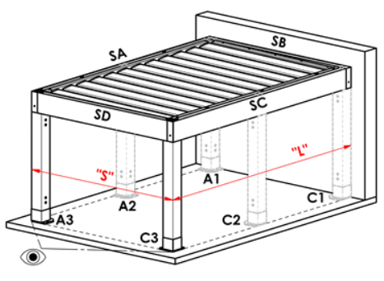
DB703 | RAL gris DB703 | standard |  | Typ B
1003RAL | RAL jaune ( signal ) 1003
1013RAL | RAL jaune ( huitres ) 1013
1015RAL | RAL jaune ( ivoire ) 1015
3000RAL | RAL črouge ( feu ) 3000
3005RAL | RAL rouge ( vineux ) 3005
5005RAL | RAL bleu ( signal ) 5005
5009RAL | RAL bleu ( azur ) 5009
5011RAL | RAL bleu ( bleu acier ) 5011
5014RAL | RAL bleu 5014
6005RAL | RAL vert ( mousse ) 6005
7001RAL | RAL gri ( argenté ) 7001
7009RAL | RAL gris ( gazon ) 7009
7015RAL | RAL gris schisteux 7015
7016RAL | RAL gris (anthracite) 7016
7021RAL | RAL gris ( noir - gris) 7021
7024RAL | RAL gris ( graphite ) 7024
7035RAL | RAL gris ( gris clair ) 7035
8003RAL | RAL brun ( bille d´argile ) 8003
8011RAL | RAL brun ( onoix ) 8011
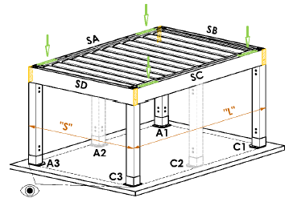
8012RAL | RAL brun ( rouge-brun ) 8012
8014RAL | RAL brun (séa) 8014
8017RAL | RAL brun( chocolat ) 8017
8019RAL | RAL brun ( gris - brun ) 8019 |  |  | Typ D
9001RAL | RAL blanc ( creme ) 9001
9003RAL | RAL blanc 9003
9005RAL | RAL noir ( noir foncé ) 9005
9010RAL | RAL blanc 9010
1001RAL | RAL 1001 Beige
1011RAL | RAL 1011 Beige brun
3002RAL | RAL 3002 Rouge carmin
3003RAL | RAL 3003 Rouge rubis
3004RAL | RAL 3004 Rouge pourpre
3012RAL | RAL 3012 Rouge beige
5002RAL | RAL 5002 Bleu outremer
5013RAL | RAL 5013 Bleu cobalt
5018RAL | RAL 5018 Bleu turquoise
6009RAL | RAL 6009 Vert sapin
6011RAL | RAL 6011 Vert réséda
6018RAL | RAL 6018 Vert jaune
6026RAL | RAL 6026 Vert opale
7006RAL | RAL 7006 Gris beige
7022RAL | RAL 7022 Gris terre d’ombre
7023RAL | RAL 7023 Gris béton
7030RAL | RAL 7030 Gris pierre
7036RAL | RAL 7036 Gris platine
7038RAL | RAL 7038 Gris agate
7040RAL | RAL 7040 Gris fenetre
7046RAL | RAL 7046 Telegris 2
7047RAL | RAL 7047 Telegris 4
7048RAL | RAL 7048 Gris souris nacré
8001RAL | RAL 8001 Brun terre de Sienne
8002RAL | RAL 8002 Brun de sécurité
8004RAL | RAL 8004 Brun cuivré
8007RAL | RAL 8007 Brun fauve
8016RAL | RAL 8016 Brun acajou
8023RAL | RAL 8023 Brun orangé
8028RAL | RAL 8028 Brun terre
9002RAL | RAL 9002 Blanc gris
9004RAL | RAL 9004 Noir de sécurité
9016M | RAL blanc ( transport ) MAT 9016
9016RAL | RAL 9016 Blanc signalisation
9017RAL | RAL 9017 Noir signalisation
9022RAL | RAL 9022 Gris clair nacré
VSR780 | RAL VSR 780
7012RAL | RAL 7012 Gris basalte
7039RAL | RAL 7039 Gris quartz
X | AUTRE (référence de RAL pour bureau de laquage)

Couleur de lames
abbréviation | nom | note
9010M | RAL blanc 9010 mat | standard
9010S | RAL blanc 9010 structuré | standard
9006RAL | RAL argent 9006 | standard
9006S | RAL argent 9006 structuré | standard
9007RAL | RAL argent (aluminium argent) 9007 | standard
9007S | RAL argent (aluminium argent) 9007 structuré | standard
8014S | RAL brun (séa) 8014 structuré | standard
8014M | RAL brun (séa) 8014 matt | standard
7016M | RAL gris (anthracite) 7016 matt | standard
7016S | RAL gris (anthracite) structuré 7016 | standard
DB702 | RAL gris DB702 | standard
DB703 | RAL gris DB703 | standard
1003RAL | RAL jaune ( signal ) 1003
1013RAL | RAL jaune ( huitres ) 1013
1015RAL | RAL jaune ( ivoire ) 1015
3000RAL | RAL črouge ( feu ) 3000
3005RAL | RAL rouge ( vineux ) 3005
5005RAL | RAL bleu ( signal ) 5005
5009RAL | RAL bleu ( azur ) 5009
5011RAL | RAL bleu ( bleu acier ) 5011
5014RAL | RAL bleu 5014
6005RAL | RAL vert ( mousse ) 6005
7001RAL | RAL gri ( argenté ) 7001
7009RAL | RAL gris ( gazon ) 7009
7015RAL | RAL gris schisteux 7015
7016RAL | RAL gris (anthracite) 7016
7021RAL | RAL gris ( noir - gris) 7021
7024RAL | RAL gris ( graphite ) 7024
7035RAL | RAL gris ( gris clair ) 7035
8003RAL | RAL brun ( bille d´argile ) 8003
8011RAL | RAL brun ( onoix ) 8011
8012RAL | RAL brun ( rouge-brun ) 8012
8014RAL | RAL brun (séa) 8014
8017RAL | RAL brun( chocolat ) 8017
8019RAL | RAL brun ( gris - brun ) 8019
9001RAL | RAL blanc ( creme ) 9001
9003RAL | RAL blanc 9003
9005RAL | RAL noir ( noir foncé ) 9005
9010RAL | RAL blanc 9010
1001RAL | RAL 1001 Beige
1011RAL | RAL 1011 Beige brun
3002RAL | RAL 3002 Rouge carmin
3003RAL | RAL 3003 Rouge rubis
3004RAL | RAL 3004 Rouge pourpre
3012RAL | RAL 3012 Rouge beige
5002RAL | RAL 5002 Bleu outremer
5013RAL | RAL 5013 Bleu cobalt
5018RAL | RAL 5018 Bleu turquoise
6009RAL | RAL 6009 Vert sapin
6011RAL | RAL 6011 Vert réséda
6018RAL | RAL 6018 Vert jaune
6026RAL | RAL 6026 Vert opale
7006RAL | RAL 7006 Gris beige
7022RAL | RAL 7022 Gris terre d’ombre
7023RAL | RAL 7023 Gris béton
7030RAL | RAL 7030 Gris pierre
7036RAL | RAL 7036 Gris platine
7038RAL | RAL 7038 Gris agate
7040RAL | RAL 7040 Gris fenetre
7046RAL | RAL 7046 Telegris 2
7047RAL | RAL 7047 Telegris 4
7048RAL | RAL 7048 Gris souris nacré
8001RAL | RAL 8001 Brun terre de Sienne
8002RAL | RAL 8002 Brun de sécurité
8004RAL | RAL 8004 Brun cuivré
8007RAL | RAL 8007 Brun fauve |  | Sens d’inclinaison des lames
8016RAL | RAL 8016 Brun acajou
8023RAL | RAL 8023 Brun orangé |  |  | Sens d’inclinaison des lames "A" |  |  |  | Sens d’inclinaison des lames "B"
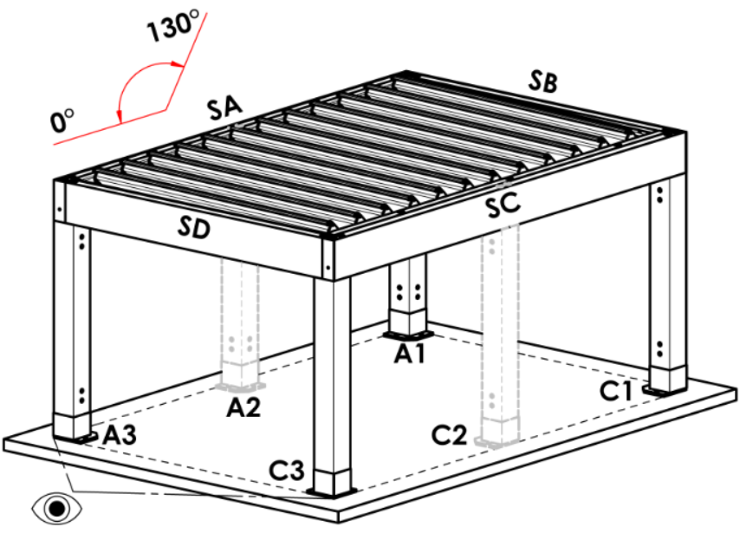
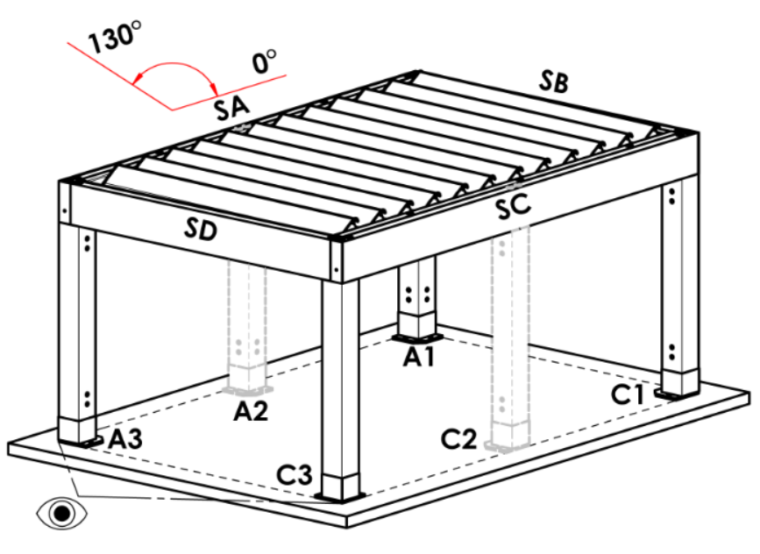
8028RAL | RAL 8028 Brun terre
9002RAL | RAL 9002 Blanc gris
9004RAL | RAL 9004 Noir de sécurité
9016M | RAL blanc ( transport ) MAT 9016
9016RAL | RAL 9016 Blanc signalisation
9017RAL | RAL 9017 Noir signalisation
9022RAL | RAL 9022 Gris clair nacré
VSR780 | RAL VSR 780
7012RAL | RAL 7012 Gris basalte
7039RAL | RAL 7039 Gris quartz
X | AUTRE (référence de RAL pour bureau de laquage)
ISD110 | Isotra systéme DECORAL - SD110 | Largeur max. de DECORAL - 4,5m
ISD120 | Isotra systéme DECORAL - ISD120 | Largeur max. de DECORAL - 4,5m
ISD130 | Isotra systéme DECORAL - ISD130 | Largeur max. de DECORAL - 4,5m
ISD140 | Isotra systéme DECORAL - ISD140 | Largeur max. de DECORAL - 4,5m
ISD150 | Isotra systéme DECORAL - ISD150 | Largeur max. de DECORAL - 4,5m
ISD160 | Isotra systéme DECORAL - ISD160 | Largeur max. de DECORAL - 4,5m
ISD210 | Isotra systéme DECORAL - ISD210 | Largeur max. de DECORAL - 4,5m
ISD220 | Isotra systéme DECORAL - ISD220 | Largeur max. de DECORAL - 4,5m
ISD230 | Isotra systéme DECORAL - ISD230 | Largeur max. de DECORAL - 4,5m
ISD310 | Isotra systéme DECORAL - ISD310 | Largeur max. de DECORAL - 4,5m
ISD152 | Isotra systém DECORAL Iisse ISD152 | Largeur max. de DECORAL - 4,5m
ISD154 | Isotra systém DECORAL Iisse ISD154 | Largeur max. de DECORAL - 4,5m
ISD200 | Isotra systém DECORAL structuré ISD200 | Largeur max. de DECORAL - 4,5m
ISD212 | Isotra systém DECORAL structuré ISD212 | Largeur max. de DECORAL - 4,5m
ISD214 | Isotra systém DECORAL structuré ISD214 | Largeur max. de DECORAL - 4,5m
ISD222 | Isotra systém DECORAL structuré ISD222 | Largeur max. de DECORAL - 4,5m
ISD500 | Isotra systém DECORAL lisse ISD500 | Largeur max. de DECORAL - 4,5m
ISD510 | Isotra systém DECORAL lisse ISD510 | Largeur max. de DECORAL - 4,5m
ISD600 | Isotra systém DECORAL structuré ISD600 | Largeur max. de DECORAL - 4,5m
ISD610 | Isotra systém DECORAL structuré ISD610 | Largeur max. de DECORAL - 4,5m
ISD620 | Isotra systém DECORAL structuré ISD620 | Largeur max. de DECORAL - 4,5m
ISD630 | Isotra systém DECORAL structuré ISD630 | Largeur max. de DECORAL - 4,5m
ISD640 | Isotra systém DECORAL structuré ISD640 | Largeur max. de DECORAL - 4,5m
ISD700 | Isotra systém DECORAL ISD700 | Largeur max. de DECORAL - 4,5m
Xisd | AUTRE ISD (délai a consulter avec votre commercial) | Largeur max. de DECORAL - 4,5m
7016S/9010S | la partie supérieure 7016S / partie inférieure 9010S
7016S/9016S | la partie supérieure 7016S / partie inférieure 9016S
7016S/9006S | la partie supérieure 7016S / partie inférieure 9006S
7016S/9007S | la partie supérieure 7016S / partie inférieure 9007S
DB703S/9010S | la partie supérieure DB703S / partie inférieure 9010S
DB703S/9016S | la partie supérieure DB703S / partie inférieure 9016S
DB703S/9006S | la partie supérieure DB703S / partie inférieure 9006S
DB703S/9007S | la partie supérieure DB703S / partie inférieure 9007S

Sens d’inclinaison des lames
abbréviation | nom | note
A | Sens d’inclinaison des lames "A"
B | Sens d’inclinaison des lames "B"

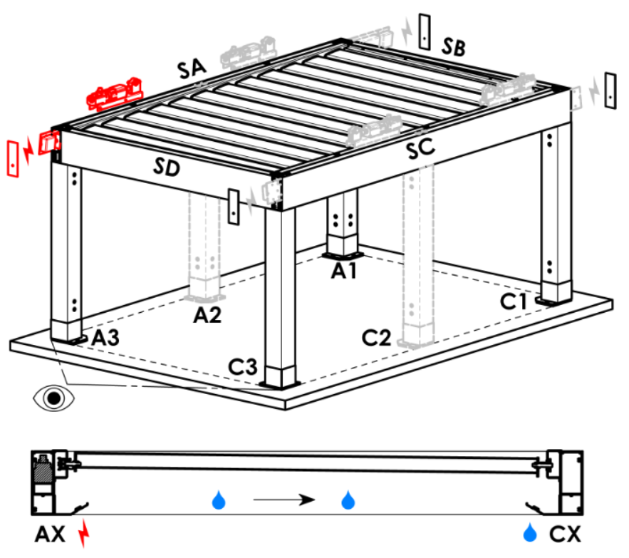
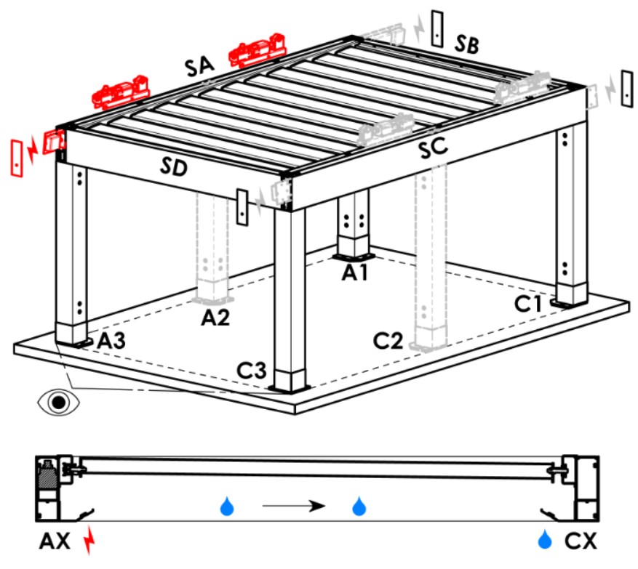
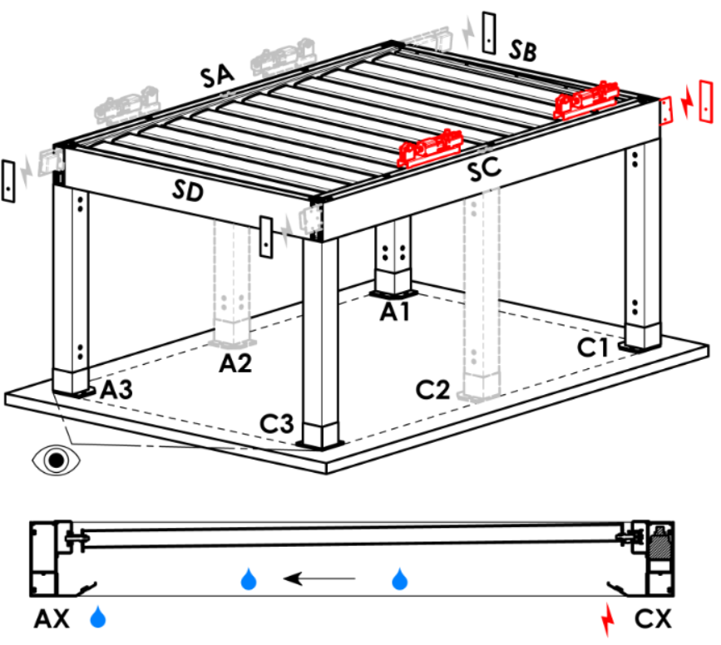
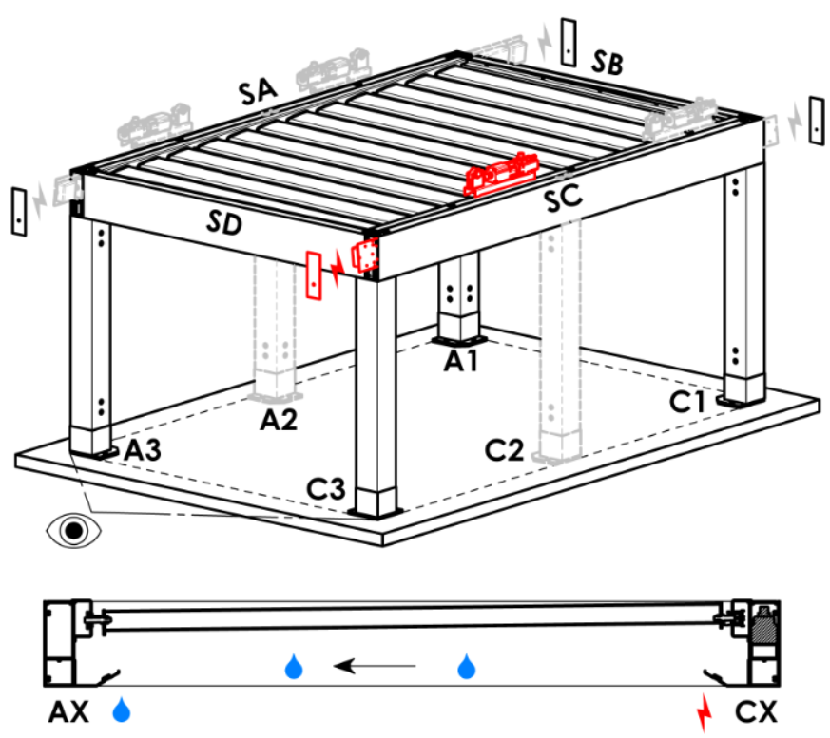
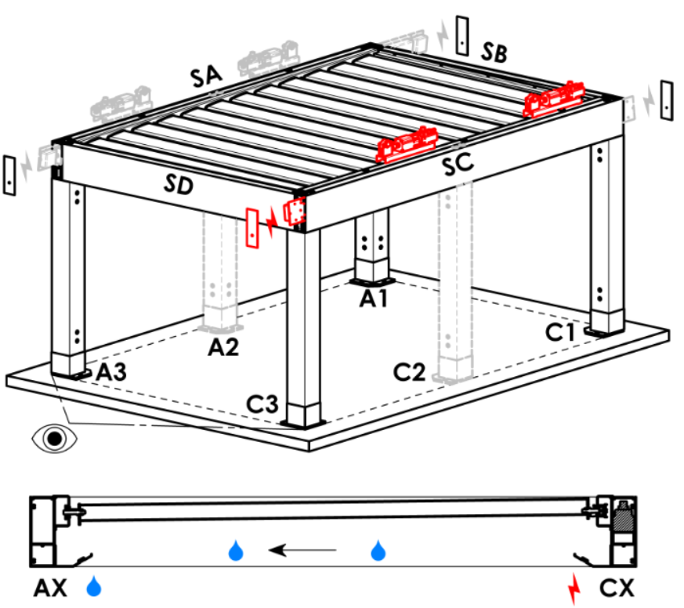
Point d’accès et nombre de moteurs
abbréviation | nom | note | Point d’accès et nombre de moteurs
A1 | A1 | 1St. Motor | A1 |  |  | A1A3 |  |  | A3 |  | A3A1 |  | C1 | C1C3 |  | C3 |  | C3C1
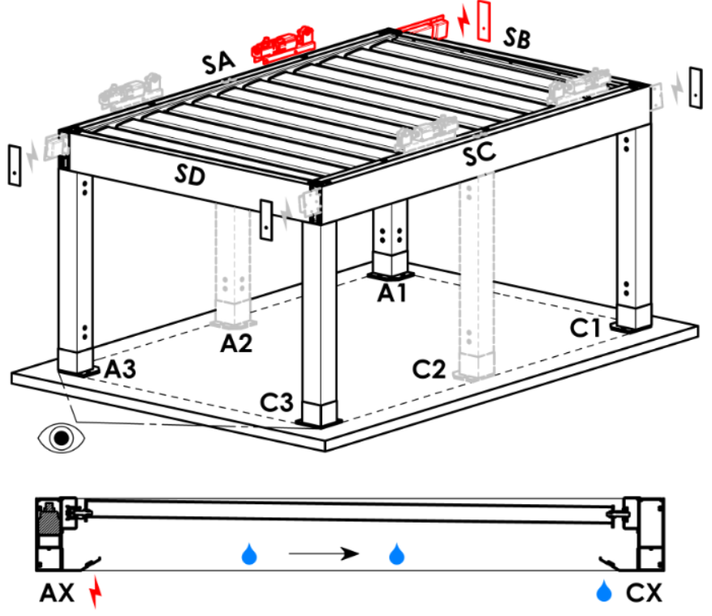
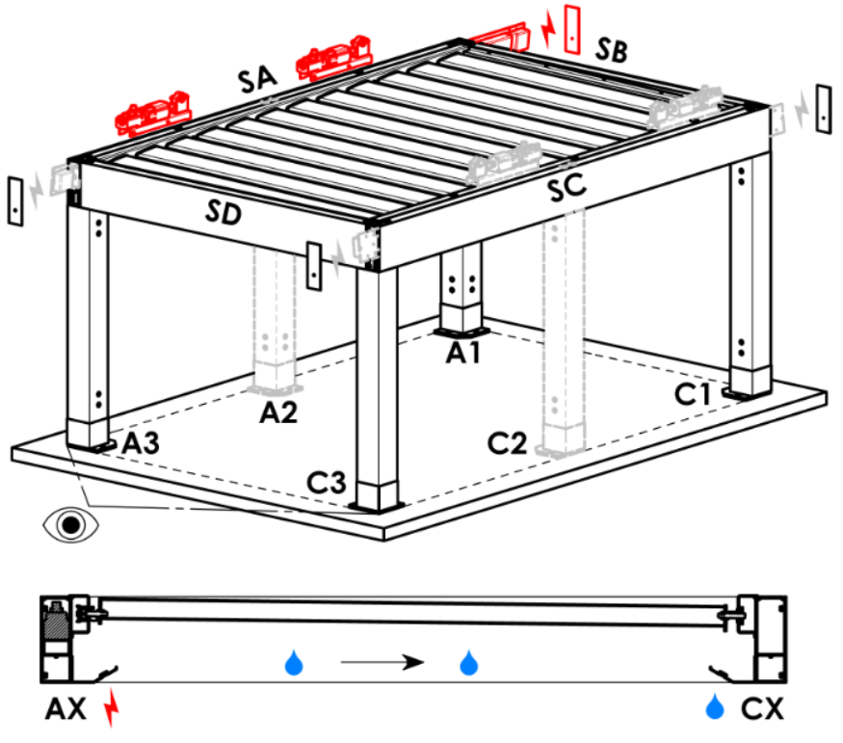
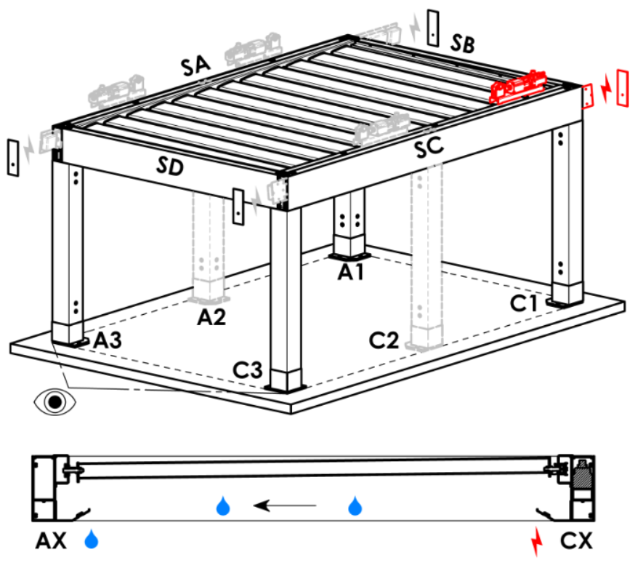
A3 | A3 | 1St. Motor
C1 | C1 | 1St. Motor
C3 | C3 | 1St. Motor
A1A3 | A1+A3 | 2St. Motor, Stromverkabelung Vorbereitung A1
C1C3 | C1+C3 | 2St. Motor, Stromverkabelung Vorbereitung C1
A3A1 | A3+A1 | 2St. Motor, Stromverkabelung Vorbereitung A3
C3C1 | C3+C1 | 2St. Motor, Stromverkabelung Vorbereitung C3

Type de moteur
abbréviation | nom | note
S_WT_SR | 01.motor Somfy WT+SLIM IO receiver
S_WT | 01.motor Somfy WT

Point d'accès auxiliaire
abbréviation | nom | note
N | non | variante pour pergola de type A et B
SA-A3 | dans le profil SA - au coin A3 | variante pour pergola de type D, point d'accès auxiliaire A3 a A3A1
SA-A1 | dans le profil SA - au coin A1 | varianta platná pro pergolu typ D, point d'accès auxiliaire A1 a A1A3
SC-C1 | dans le profil SC - au coin C1 | varianta platná pro pergolu typ D, point d'accès auxiliaire C1 a C1C3
SC-C3 | dans le profil SC - au coin C3 | varianta platná pro pergolu typ D, point d'accès auxiliaire C3 a C3C1

Fixation du cadre
abbréviation | nom | note | Fixation du cadre
N | non |  | N |  | SA |  | SB |  |  | SC |  | SD | SA+SB | SA+SC | SA+SD |  | SB+SC |  | SB+SD | SC+SD | SA+SB+SC | SA+SB+SD | SB+SC+SD | SA+SC+SD | SA+SB+SC+SD
...

